Hoja1
MATRIZ DE INFORMACIÓN MíNIMA PARA INFORME DE RENDICIÓN DE CUENTAS AL CIUDADANO - EJERCICIO 2022

1- PRESENTACIÓN
Institución: | JURADO DE ENJUICIAMIENTO DE MAGISTRADOS
Periodo del informe: SEGUNDO TRIMESTRE 2022
Misión institucional
Misión: Juzgar el desempeño de los Magistrados Judiciales, Agentes Fiscales y Defensores Públicos, por la supuesta comisión de delitos o mal desempeño en el ejercicio de sus funciones, con imparcialidad, transparencia y justicia.

Qué es la institución (en lenguaje sencillo, menos de 100 palabras)
Es un órgano constitucional, independiente de los otros poderes del Estado, cuya función es juzgar el desempeño de Magistrados del Poder Judicial, Agentes Fiscales y Defensores Públicos y, en caso de comprobar su mal desempeño, sancionar.

2-PRESENTACIÓN DE LOS MIEMBROS DEL COMITÉ DE RENDICIÓN DE CUENTAS AL CIUDADANO (CRCC)
https://www.jem.gov.py/wp-content/uploads/2022/03/Resolucion-Rendicion-de-Cuentas-al-Ciudadano.pdf
Nro. | Dependencia |  | Responsable |  | Cargo que Ocupa
1 | Dirección General de Gabinete |  | Abg. Gerardo Bobadilla |  | Director General
2 | Dirección General de Gabinete |  | Lic. Milciades Fariña |  | Director
3 | Dirección General de Gabinete |  | Abg. David Meza |  | Jefe Departamento
4 | Dirección General de Gabinete |  | Abg. Gloria Colman |  | Asesora
5 | Dirección General de Gabinete |  | Esc. Carmen Duarte |  | Asesora
6 | Dirección General de Gabinete |  | Lic. Lorena Fleitas |  | Jefa Departamento
7 | Dirección General de Gabinete |  | Abg. Robert Leguizamon |  | Asesor
8 | Dirección General de Gabinete |  | Lic. Ledy Almiron |  | Jefa de Departamento
9 | Dirección General de Gabinete |  | Lic. Maria del Carmen Machuca |  | Jefa de Departamento
10 | Dirección General de Asuntos Legales |  | Abg. Rodrigo Legal |  | Jefe de Departamento
11 | Dirección General de Administación y Finanzas |  | Diana Martinez |  | Asesora
12 | Dirección General de Administracion y Finanzas |  | Abg. Edson Silvero |  | Asesor
13 | Dirección General de Telento Humano |  | Lic. Adalberto Almada |  | Asesor
14 | Dirección General de Secretaria |  | Abg. Raul Martinez |  | Asesor
15 | Dirección General de Secretaria |  | Viviana Bogarin |  | Asesora
Cantidad de Miembros del CRCC: |  |  |  | 15
Total Hombres : |  |  |  | 8
Total Mujeres: |  |  |  | 7
Total nivel directivo o rango superior: |  |  |  | 7

3- PLAN DE RENDICIÓN DE CUENTAS AL CIUDADANO
3.1. Resolución de Aprobación y Anexo de Plan de Rendición de Cuentas
https://www.jem.gov.py/wp-content/uploads/2022/03/Resolucion-No-227.pdf
3.2 Plan de Rendición de Cuentas. (Copiar abajo link de acceso directo)
https://www.jem.gov.py/wp-content/uploads/2022/03/Resolucion-No-227.pdf
Priorización | Tema |  | Vinculación POI, PEI, PND, ODS. | Justificaciones |  | Evidencia
1 | Construcción del Plan Estratégico Institucional 2019/23 |  | PEI | Ley N° 6.873/2022 - Que aprueba el Presupuesto General de la Nación para el ejercicio fiscal 2022 |  | https://www.jem.gov.py/wp-content/uploads/2021/10/PEI-2019-2023-1.pdf
2 | Plan Operativo Anual |  | POA | Resolución JEM/SEG Nro. 80/2022 |  | https://www.jem.gov.py/wp-content/uploads/2022/04/RESOLUCION-No-80-2022.pdf
2.1 | Plan Operativo Anual |  | POA | Resolución JEM/DGG/SG Nro. 325/22 |  | www.jem.gov.py
3 | Objetivo 16; PAZ, JUSTICIA E INSTITUCIONES SOLIDAS |  | ODS | Puntos 16.3;16.5;16.6;16.10 y 16.a |  | https://www.un.org/sustainabledevelopment/es/peace-justice/
Estos planes de acción, se fueron dando conforme al plan de mejoramiento institucional con la conformación de equipos de trabajos dentro del Jurado de Enjuiciamiento, previa firma de actas de compromisos con el propósito de dotar a la institución de herramientas estratégicos a disposición de la ciudadania.

4- GESTIÓN INSTITUCIONAL
4.1 Nivel de Cumplimiento de Mínimo de Información Disponible - Transparencia Activa Ley 5189 /14
Mes | Nivel de Cumplimiento |  |  | Enlace publicación de SFP
Enero | 100% |  |  | https://www.sfp.gov.py/sfp/archivos/documentos/100_Enero_2022_8t765xeo.pdf
Febrero | 100% |  |  | https://cutt.ly/lLbsQTo
Marzo | 100% |  |  | https://cutt.ly/bLbsMN2
Abril | 100% |  |  | https://cutt.ly/OLbhbKP
disponible a la fecha de elaboración de esta matriz

4.2 Nivel de Cumplimiento de Mínimo de Información Disponible - Transparencia Activa Ley 5282/14
Mes | Nivel de Cumplimiento (%) |  |  | Enlace Portal de Transparencia de la SENAC
Enero | 100% |  |  | https://transparencia.senac.gov.py/portal
Febrero | 100% |  |  | https://transparencia.senac.gov.py/portal
Marzo | 100% |  |  | https://transparencia.senac.gov.py/portal
Abril | 100% |  |  | https://transparencia.senac.gov.py/portal
Disponible a la fecha de elaboración de esta matriz

4.3 Nivel de Cumplimiento de Respuestas a Consultas Ciudadanas - Transparencia Pasiva Ley N° 5282/14
Mes | Cantidad de Consultas | Respondidos |  | No Respondidos |  | Enlace Portal AIP
Abril | 1 | 1 |  |  |  | https://cutt.ly/wLQCsds
Mayo | 2 | 2 |  |  |  | https://cutt.ly/NLQVyi4
Junio | 1 | 1 |  |  |  | https://cutt.ly/HLQVvOD

4.4 Proyectos y Programas Ejecutados a la fecha del Informe
Descripción | Objetivo | Metas | Población Beneficiaria | Valor de Inversión | Porcentaje de Ejecución | Evidencias
 | sin actividad

(Puede complementar información aquí y apoyarse en gráficos ilustrativos)
4.5 Proyectos y Programas no Ejecutados
Descripción |  | Financieras | De Gestión | Externas | Otras
sin actvidad

(Describir aquí los motivos, puede apoyarse en gráficos ilustrativos)

4.6 Servicios o Productos Misionales (Depende de la Naturaleza de la Misión Insitucional, puede abarcar un Programa o Proyecto)
Descripción | Objetivo | Metas | Población Beneficiaria | Porcentaje de Ejecución | Resultados Logrados | Evidencia (Informe de Avance de Metas - SPR)
Sesiones | cumplimiento Ley 6814/21
Sesiones Ordinarias (abril - junio) | Sesiones Extraordinarias (abril - junio) | Ingresados (abril - junio) | Actuaciones de oficio (abril - junio | Enjuiciamientos (abril - junio) | Oficios librados (abril - junio) | Autos Interlocutorios dictados (abril - junio) | Sentencias Definitivas dictadas (abril - junio)
12 | 1 | 44 | 1 | 7 | 267 | 188 | 8
 | 0 | 12
 | 0 | 1
 | 0 | 44
 | 0 | 1
 | 0 | 7
 | 0 | 267
 | 0 | 188
 | 0 | 8

4.7 Contrataciones realizadas
DIRECCIÓN DE LA UNIDAD OPERATIVA DE CONTRATACIÓN
CONTRATACIONES REALIZADAS DESDE ABRIL, MAYO Y JUNIO 2022
I.D. |  |  |  | VALOR DEL CONTRATO | PROVEEDOR ADJUDICADO | ESTADO (EJECUCIÓN - FINIQUITADO) | ENLACE D.N.C.P.
407,475 |  | Servicio de Mantenimiento y Reparación de Aire |  | 40,000,000 | TECNOFRIO | Adjudicado | www.dncp.gov.py
413,891 |  | Servicio de Internet para el Jurado de Enjuiciamiento de Magistrados |  | 48,867,816 | TECNOLOGIA EN ELECTRONICA E INFORMATICA S.A (T.E.I.S.A.) | Adjudicado | www.dncp.gov.py
407,518 |  | Servicio de Guardería - Plurianual |  | 384,099,885 | GUARDERIA LOS TRES PASTORCITOS | Adjudicado | www.dncp.gov.py
413,853 |  | Servicio de Fumigación y Desinfección |  | 66,000,000 | JBENZA SALUD AMBIENTAL | Adjudicado | www.dncp.gov.py
407,521 |  | Adquisición de útiles de oficina |  | 3,030,000 | RODRIGO JOEL ZACARIAS VAZQUEZ | Finiquitado | www.dncp.gov.py
407,521 |  | Adquisición de Útiles de Oficina |  | 3,329,500 | CARLOS GABRIEL SANCHEZ SARTORIO | Finiquitado | www.dncp.gov.py
407,521 |  | Adquisición de Útiles de Oficina |  | 2,425,000 | IN DESIGN S.R.L. | Finiquitado | www.dncp.gov.py
407,521 |  | Adquisición de Útiles de Oficina |  | 29,478,800 | PAPELERIA GUAIRA S.A. | Finiquitado | www.dncp.gov.py
407,521 |  | Adquisición de Útiles de Oficina |  | 11,725,000 | EVELYN MARLENE KISSER PIOCH | Finiquitado | www.dncp.gov.py
407,520 |  | Adquisición de Resmas de Papel con criterios de sustentabilidad |  | 1,714,500 | KUATIAPO S.A. | Finiquitado | www.dncp.gov.py
407,520 |  | Adquisición de Resmas de Papel con criterios de sustentabilidad |  | 181,555 | ALAMO S.A | Finiquitado | www.dncp.gov.py
412,634 |  | Adquisición de Productos de Contingencia Covid 19 |  | 6,300,000 | NEGOCIOS S.A. | Finiquitado | www.dncp.gov.py
414,936 |  | Adquisición de Muebles |  | 2,830,000 | GERONIMA ALICIA FERREIRA GONZALEZ | Finiquitado | www.dncp.gov.py
414,936 |  | Adquisición de Muebles |  | 2,898,000 | EDGAR BERNARDINO RODRIGUEZ BARRIOS | Finiquitado | www.dncp.gov.py
407,522 |  | Adquisición de Elementos de Limpieza |  | 6,258,000 | CEGA INDUSTRIAL S.A. | Finiquitado | www.dncp.gov.py
407,522 |  | Adquisición de Elementos de Limpieza |  | 3,750,000 | GENTOR S.A. | Finiquitado | www.dncp.gov.py
407,522 |  | Adquisición de Elementos de Limpieza |  | 8,590,000 | IN DESIGN S.R.L. | Finiquitado | www.dncp.gov.py
407,522 |  | Adquisición de Elementos de Limpieza |  | 85,000 | FLASH COMUNICACIONES S.A | Finiquitado | www.dncp.gov.py
407,522 |  | Adquisición de Elementos de Limpieza |  | 10,589,700 | BASE BASE S.A. | Finiquitado | www.dncp.gov.py
407,522 |  | Adquisición de Elementos de Limpieza |  | 3,420,000 | INDUCLOR S.R.L. | Finiquitado | www.dncp.gov.py
407,522 |  | Adquisición de Elementos de Limpieza |  | 95,000 | EVER MARCIAL CHAMORRO PEÑA | Finiquitado | www.dncp.gov.py

 | I.D. ADJUDICADO | 538,967,701
 | I.D. FINIQUITADO | 96,700,055

 |  |  | CONTRATACIONES SEGUNDO SEMESTRE

4.8 Ejecución Presupuestaria por Objeto del Gasto
Rubro | Sub – Grupos | Descripción | Presupuesto Vigente | Obligado | Saldos | Evidencia
110 | 111 | Sueldos | 23,850,000,000 | 6,066,700,000 | 17,783,300,000 | CRLEJE03Z
110 | 113 | Gastos de Representación | 863,628,000 | 219,440,500 | 644,187,500 | CRLEJE03Z
110 | 114 | Aguinaldo | 2,059,469,000 | - | 2,059,469,000 | CRLEJE03Z
120 | 123 | Remuneración Extraordinaria | 479,800,000 | 135,317,507 | 344,482,493 | CRLEJE03Z
130 | 131 | Subsidio Familiar | 714,000,000 | 481,931,208 | 232,068,792 | CRLEJE03Z
130 | 133 | Bonificaciones | 5,193,985,581 | 1,106,251,322 | 4,087,734,259 | CRLEJE03Z
130 | 134 | Aporte Jubilatorio del empleador | 1,769,027,400 | 399,002,275 | 1,370,025,125 | CRLEJE03Z
130 | 137 | Gratificaciones por Servicios Especiales | 397,355,907 | 98,590,000 | 298,765,907 | CRLEJE03Z
140 | 144 | Jornales | 1,483,400,000 | 312,358,334 | 1,171,041,666 | CRLEJE03Z
140 | 145 | Honorarios Profesionales | 1,480,390,000 | 336,042,084 | 1,144,347,916 | CRLEJE03Z
190 | 199 | Otros Gastos del Personal | 479,596,000 | 117,837,945 | 361,758,055 | CRLEJE03Z
210 | 211 | Energía Eléctrica | 136,179,588 | 43,304,783 | 92,874,805 | CRLEJE03Z
210 | 212 | Agua | 20,049,892 | 5,481,985 | 14,567,907 | CRLEJE03Z
210 | 214 | Teléfonos, telefax y otros | 86,765,134 | 19,970,058 | 66,795,076 | CRLEJE03Z
210 | 215 | Correos y otros Servicios | 3,500,000 | - | 3,500,000 | CRLEJE03Z
220 | 221 | Transporte | 10,000,000 | 6,054,960 | 3,945,040
230 | 231 | Pasajes y Viáticos | 37,200,000 | - | 37,200,000 | CRLEJE03Z
230 | 232 | Viáticos y Movilidad | 85,890,950 | 20,238,892 | 65,652,058 | CRLEJE03Z
240 | 242 | Manten. y Reparaciones Menores de Edific. Y Locales | 101,449,298 | 16,577,284 | 84,872,014 | CRLEJE03Z
240 | 243 | Manten. y Reparaciones Menores de Maqui.y Equipos | 74,802,500 | 9,944,000 | 64,858,500 | CRLEJE03Z
240 | 244 | Manten. y Reparaciones Menores de Equi. de Transporte | 30,000,000 | 6,487,000 | 23,513,000 | CRLEJE03Z
240 | 245 | Servicios de Limpieza , aseo y fumigación | 61,113,125 | 12,828,750 | 48,284,375 | CRLEJE03Z
240 | 246 | Manten. y Reparaciones Menores de Instalaciones | 16,433,179 | - | 16,433,179 | CRLEJE03Z
250 | 251 | Alquiler de Edificios y Locales | 66,037,751 | 13,796,274 | 52,241,477 | CRLEJE03Z
250 | 259 | Alquileres y derechos Varios | 84,354,993 | 29,287,650 | 55,067,343 | CRLEJE03Z
260 | 261 | De Informática y Sistemas computarizados | 15,000,000 | - | 15,000,000 | CRLEJE03Z
260 | 262 | Imprenta, publicaciones y reproducciones | 124,821,334 | 22,239,050 | 102,582,284 | CRLEJE03Z
260 | 264 | Primas y Gastos de Seguro | 72,000,000 | - | 72,000,000 | CRLEJE03Z
260 | 265 | Publicidad y propaganda | 3,570,150 | - | 3,570,150 | CRLEJE03Z
260 | 268 | Servicios de Comunicaciones | 48,278,666 | 6,047,000 | 42,231,666 | CRLEJE03Z
260 | 269 | Servicios técnicos y profesionales varios | 243,950,000 | 13,600,000 | 230,350,000 | CRLEJE03Z
280 | 284 | Servicios de Catering | 20,000,000 | 7,422,808 | 12,577,192 | CRLEJE03Z
290 | 291 | Capacitación al Personal del Estado | 130,000,000 | - | 130,000,000 | CRLEJE03Z
310 | 311 | Alimentos para personas | 24,026,678 | 3,551,880 | 20,474,798 | CRLEJE03Z
330 | 331 | Papel de escritorio y cartón | 2,000,000 | - | 2,000,000 | CRLEJE03Z
330 | 333 | Productos de Artes Graficas | 6,250,000 | 34,000 | 6,216,000 | CRLEJE03Z
330 | 334 | Productos de Papel de Cartón | 6,407,397 | 532,000 | 5,875,397 | CRLEJE03Z
340 | 341 | Elementos de Limpieza | 74,550,900 | 14,550,900 | 60,000,000 | CRLEJE03Z
340 | 342 | Útiles de Escritorio , oficia y enseres | 97,597,970 | 15,055,250 | 82,542,720 | CRLEJE03Z
340 | 343 | Útiles y Materiales Eléctricos | 34,279,900 | 2,989,900 | 31,290,000 | CRLEJE03Z
340 | 344 | Utensilios de cocina y comedor | 3,500,000 | - | 3,500,000 | CRLEJE03Z
340 | 345 | Producción de Vidrio, loza y porcelana | 5,000,000 | 2,324,200 | 2,675,800 | CRLEJE03Z
340 | 346 | Repuestos y Accesorios Menores | 3,000,000 | 800,000 | 2,200,000 | CRLEJE03Z
340 | 347 | Elementos y útiles diversos | 1,142,600 | 1,142,600 | - | CRLEJE03Z
350 | 351 | Compuestos Químicos | 4,640,000 | - | 4,640,000 | CRLEJE03Z
350 | 352 | Productos Farmacéuticos y medicinales | 2,000,000 | - | 2,000,000 | CRLEJE03Z
350 | 354 | Insecticidas, Fumigantes y otros | 1,401,730 | - | 1,401,730 | CRLEJE03Z
350 | 355 | Tintas, pinturas y colorantes | 5,218,000 | 3,078,000 | 2,140,000 | CRLEJE03Z
350 | 357 | Productos de material plástico | 1,500,000 | 391,000 | 1,109,000 | CRLEJE03Z
350 | 358 | Útiles y Materiales Médico Quirúrgico y de Laboratorio | 2,282,000 | - | 2,282,000 | CRLEJE03Z
360 | 361 | Combustibles | 48,500,000 | - | 48,500,000 | CRLEJE03Z
390 | 391 | Artículos de Caucho | 1,000,000 | - | 1,000,000 | CRLEJE03Z
390 | 392 | Cubiertas y cámaras de aires | 4,500,000 | - | 4,500,000 | CRLEJE03Z
390 | 393 | Estructuras metálicas acabadas | 4,500,000 | 160,000 | 4,340,000 | CRLEJE03Z
390 | 394 | Herramientas Menores | 3,809,130 | 20,000 | 3,789,130 | CRLEJE03Z
390 | 395 | Materiales de seguridad y adiestramientos | 420,000 | - | 420,000 | CRLEJE03Z
390 | 396 | Artículos de Plástico | 1,500,000 | - | 1,500,000 | CRLEJE03Z
390 | 397 | Productos e Insumos Metálicos | 28,523,400 | 1,823,400 | 26,700,000 | CRLEJE03Z
390 | 398 | Productos e Insumos no Metálicos | 3,000,000 | 963,000 | 2,037,000 | CRLEJE03Z
390 | 399 | Bienes de Consumo Varios | 10,478,000 | 3,810,000 | 6,668,000 | CRLEJE03Z
530 | 531 | Maquinarias y Equi.de la construccion | 1,500,000 | - | 1,500,000 | CRLEJE03Z
530 | 534 | Equipos Educativos y Recreacionales | 17,352,580 | - | 17,352,580 | CRLEJE03Z
530 | 536 | Equi. De Comunicación y Señalamientos | 174,500,000 | 174,500,000 | - | CRLEJE03Z
530 | 538 | Herramientas, Aparatos e Instru. En Gral | 39,492,840 | 39,492,840 | - | CRLEJE03Z
540 | 541 | Adquisiciones de Muebles y Enseres | 100,000,000 | 5,728,000 | 94,272,000 | CRLEJE03Z
540 | 543 | Adquisiciones de Equipos de Computación | 233,977,755 | 133,977,755 | 100,000,000 | CRLEJE03Z
800 | 841 | Becas | 50,000,000 | - | 50,000,000 | CRLEJE03Z
910 |  | Pago de Impuestos , Tasas ,Gastos Judiciales y Otros | 84,866,821 | - | 75,064,658 | CRLEJE03Z
910 | 913 | Tasas y Contribuciones |  | 8,557,436 |  | CRLEJE03Z
910 | 914 | Multas y Recargo |  | 1,244,727 |  | CRLEJE03Z
Ejecución Presupestaria - Abril/Mayo/Junio 2022
TOTAL GENERAL |  |  | 41,324,766,149 | 9,921,478,557 | 31,403,287,592 | CRLEJE03Z

 |  |  |  |  | Saldo

4.9 Fortalecimiento Institucional (Normativas, Estructura Interna, Infraestructura, adquisiciones, etc. En el trimestre, periodo del Informe)
Mes | Descripción del Fortalecimiento | Costo de Inversión | Descripción del Beneficio |  |  | Evidencia
Junio | Resolución JEM/DGG/SG Nro. 407/22 |  | Por el cual se actualiza el mapa de proceso del Jurado de Enjuiciamiento de Magistrados en el marco de la implementación de la norma de riquisitos mínimos para sistemas de control interno |  |  | https://www.jem.gov.py/wp-content/uploads/2022/06/RESOLUCION-JEM-DGG-SG-No407-2022.pdf

(Puede complementar información aquí y apoyarse en gráficos ilustrativos)

5- INSTANCIAS DE PARTICIPACIÓN CIUDADANA
5.1. Canales de Participación Ciudadana existentes a la fecha.
mes | Denominación | Descripción |  | Dependencia Responsable del Canal de Participación |  | Evidencia (Página Web, Buzón de SQR, Etc.)
abril | 19 | atendidas en ventanilla de atención a la ciudadania |  | Secretaria General |  | jem.gov.py
mayo | 15 | atendidas en ventanilla de atención a la ciudadania |  | Secretaria General |  | jem.gov.py
junio | 51 | atendidas en ventanilla de atención a la ciudadania |  | Secretaria General |  | jem.gov.py
(Puede complementar información aquí y apoyarse en gráficos ilustrativos)

5.2. Aportes y Mejoras resultantes de la Participación Ciudadana
Propuesta de Mejora |  | Canal Utilizado | Acción o Medida tomada por OEE |  | Evidencia | Observaciones
Atención mas rápida |  | buzón | ampliación y mejoramiento de la oficina de atención a la ciudadania |  | https://www.jem.gov.py/oficina-de-atención-a-la-ciudadania/ | 25 encuestas

Abril, mayo y junio

5.3 Gestión de denuncias de corrupción
Ticket Numero | Fecha Ingreso | Descripción |  | Estado | Enlace Portal de Denuncias de la SENAC
13482 | 2022-04-12 | Mal desempeño en funciones |  | desestimada | www.denuncias.gov.py

(Puede complementar información aquí y apoyarse en gráficos ilustrativos)

6- CONTROL INTERNO Y EXTERNO

6.1 Informes de Auditorias Internas y Auditorías Externas en el Trimestre
Auditorias de Gestión interna
Nro. Informe | Fecha | Descripción |  |  | Evidencia (Enlace Ley 5282/14)
1 | 09 de mayo 22 | Informe sobre compras |  |  | https://cutt.ly/nLTTm0h
2 | 17 de mayo 22 | Supervisión al departamento de transporte |  |  | https://cutt.ly/rLTT1PA
3 | 08 de junio 22 | Supervisión a la DGTH |  |  | https://cutt.ly/0LTYMmp
4 | 13 de junio 22 | Informe sobre compras realizadas |  |  | https://cutt.ly/5LTUaWO
5 | 22 de junio | informe sobre racionalización del gasto |  |  | https://cutt.ly/KLTIoVd

Auditorias financieras
Nro. Informe | Fecha | Descripción |  |  | Evidencia (Enlace Ley 5282/14)
 |  | Sin actividad

(Puede complementar información aquí y apoyarse en gráficos ilustrativos)

Auditorías Externas
Nro. Informe | Fecha | Descripción |  |  | Evidencia (Enlace Ley 5282/14)
 |  | Sin Actividad

(Puede complementar información aquí y apoyarse en gráficos ilustrativos)
Otros tipos de Auditoria
Nro. Informe | Fecha | Descripción |  |  | Evidencia (Enlace Ley 5282/14)

 |  | sin actividad

(Puede complementar información aquí y apoyarse en gráficos ilustrativos)

Planes de Mejoramiento elaborados en el Trimestre
Nro. | Fecha | Informe de referencia |  |  | Evidencia (Adjuntar Documento)
 |  | sin actividad

(Puede complementar información aquí y apoyarse en gráficos ilustrativos)

6.2 Modelo Estándar de Control Interno para las Instituciones Públicas del Paraguay
Periodo |  |  | Calificación MECIP de la Contraloría General de la República (CGR)
2019 |  |  | 2.81
2020 |  |  | 1.72
2021 |  |  | 1.97

7. TALENTO HUMANO
 |  | Descripción | Mujer | Hombre | Total
 |  | (*)Recursos Humanos Activos Nombrados(a) | 121 | 106 | 227
 |  | Recursos Humanos Contratados (b) | 17 | 26 | 43
 |  | Recursos Humanos Profesionales ( Nombrados y Contratados que posean Títulos Universitarios | 93 | 75 | 168
 |  | Personal en Cargos Gerenciales (A partir de jefe de Departamento) | 26 | 29 | 55
 |  | Personal comisionado de otras instituciones al J.E.M. | 8 | 11 | 19

8. ASUNTOS LEGALES
 | Dirección General de Asuntos Legales
 | Dirección Jurídico Administrativo
 | DETALLE DE ACTIVIDADES DEL 2º TRIMESTRE/2022
Trabajos Realizados |  | Mes |  |  | Final
 |  | Abril | Mayo | Junio | TOTAL
Dictámenes |  | 8 | 6 | 7 | 21
Informes |  | 3 | 4 | 5 | 12
Memos remitidos |  | 15 | 9 | 16 | 40
Memos recibidos |  | 13 | 11 | 22 | 46
Sumarios abiertos y recibidos en trámite año 2021 y con S.D. año 2022 |  | 2 | 0 | 0 | 2
Apertura de Sumarios año 2022 |  | 2 | 2 | 3 | 7
Sumarios año 2022 concluidos |  | 0 | 0 | 2 | 2
Total |  | 43 | 32 | 55 | 130 | 153 | 130 | 0 | 0
2 trimestre 2022
Comparativo trimestral

 |  | Dirección General de Asuntos Legales
 |  | Dirección de Asesoria Jurídica
 |  | DETALLE DE ACTIVIDADES DEL 2º TRIMESTRE/2022
 |  | Trabajos Realizados | Mes |  |  | Final
 |  |  | ABRIL | MAYO | JUNIO | TOTAL
 |  | Dictámenes | 58 | 79 | 82 | 219
 |  | Memos remitidos | 43 | 37 | 33 | 113
 |  | Total | 101 | 116 | 115 | 332

2 Trimestre / 2022
 |  |  |  |  |  | 349 | 332 | 0 | 0
Grafico Anual

 | abril | mayo | junio

9- MONITEREO Y COMUNICACIONES
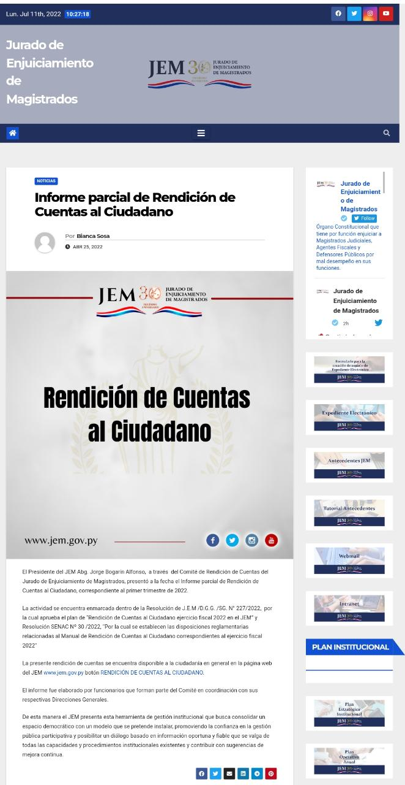
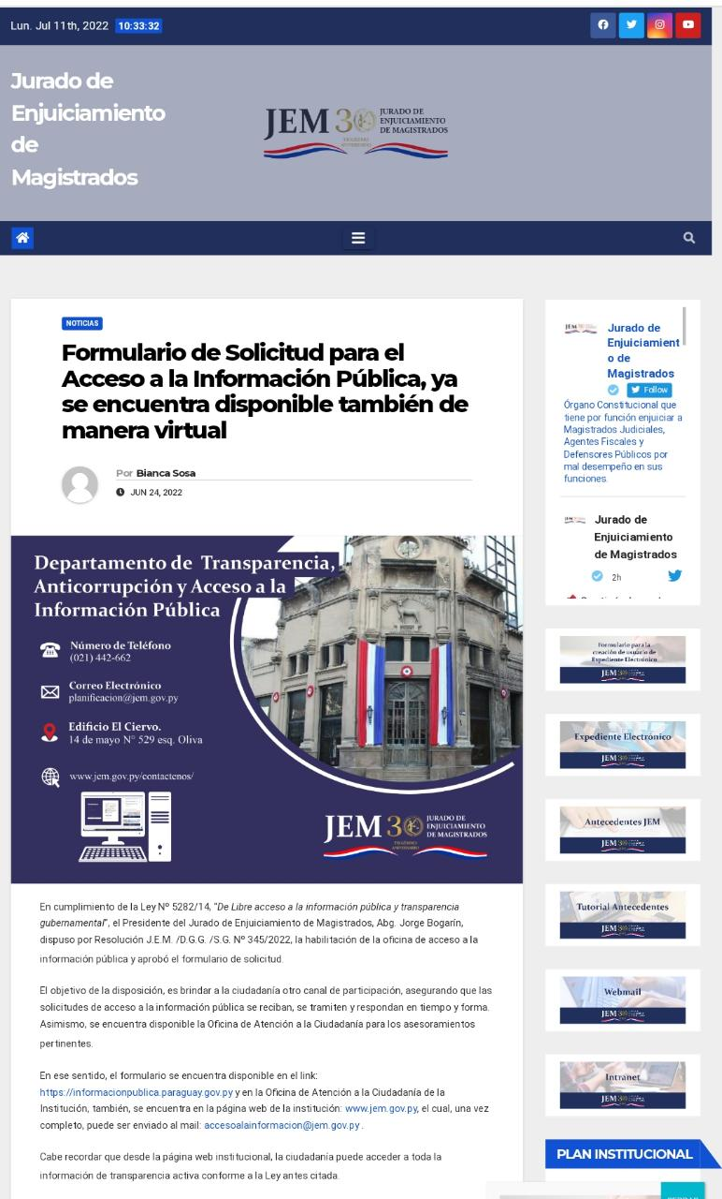

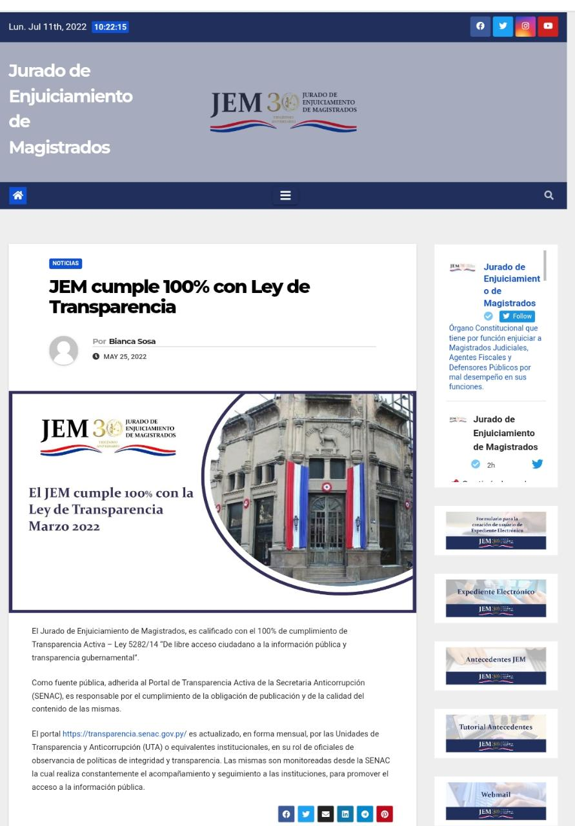
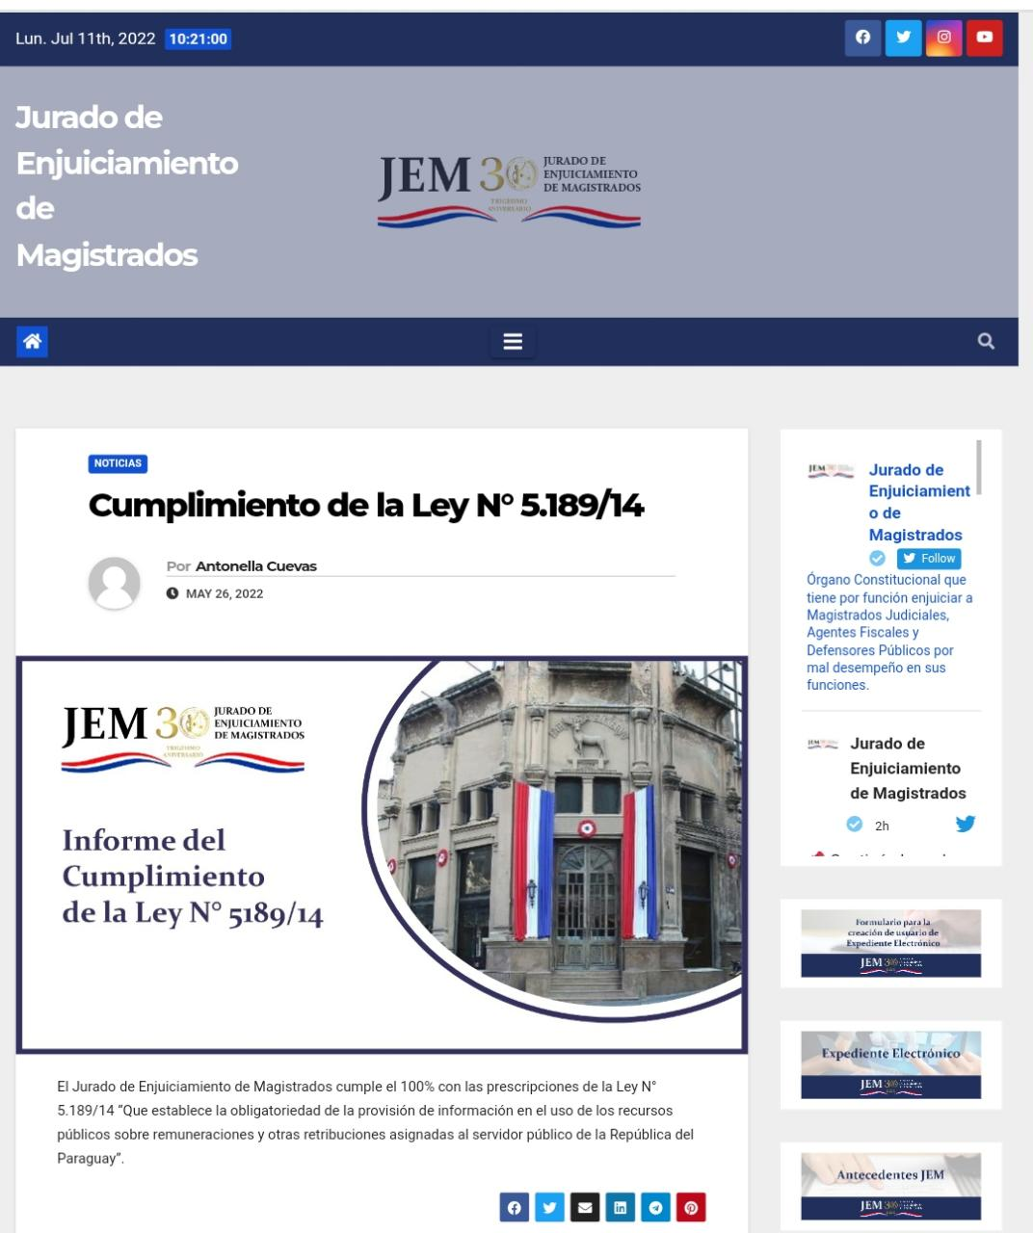

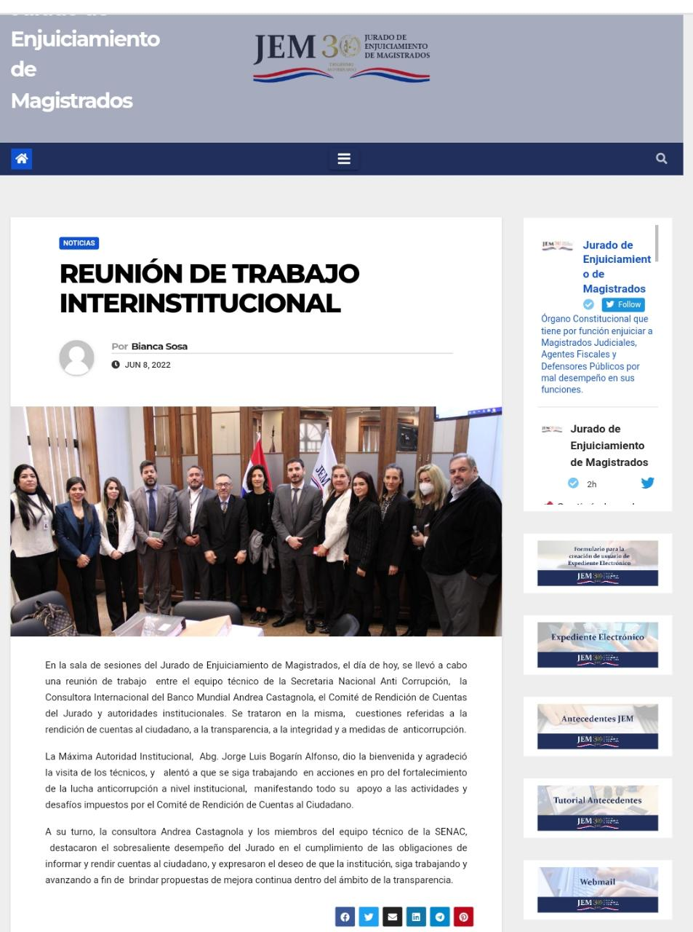
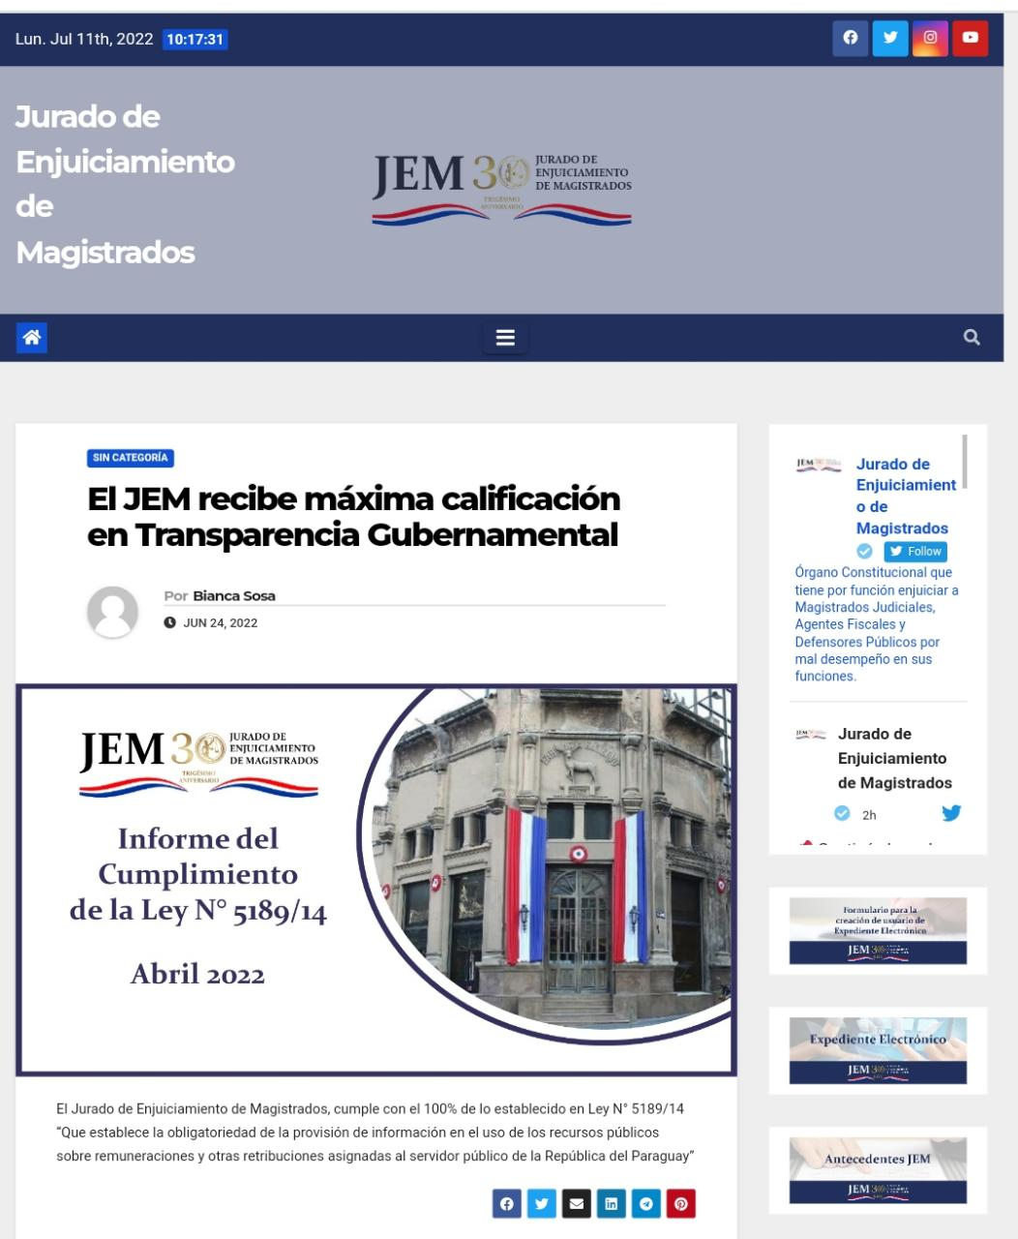

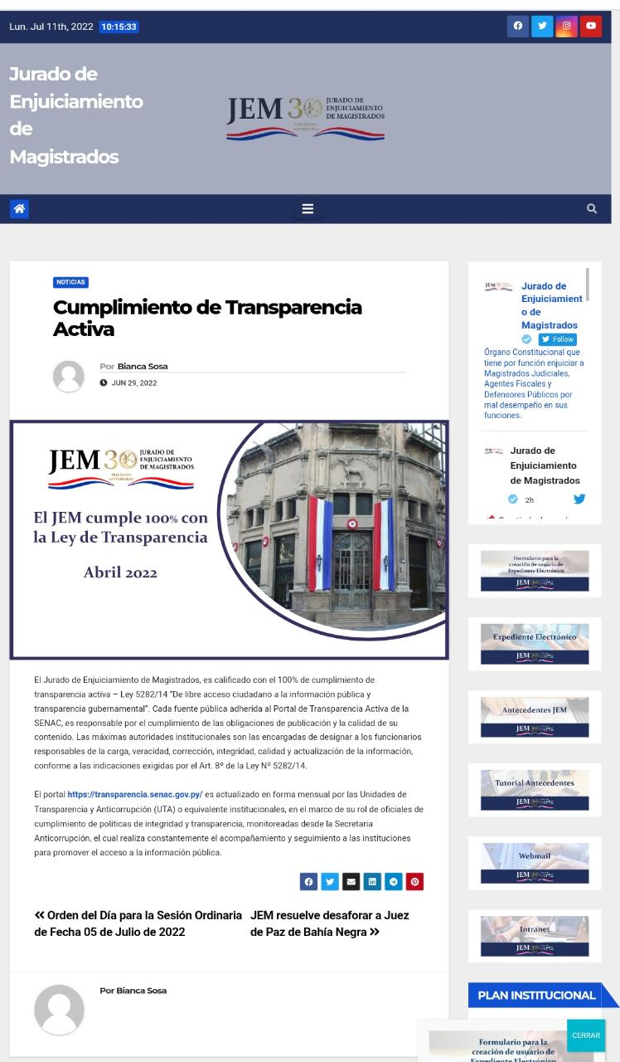

ENLACES PARA EL ACCESO A LAS PUBLICACIONES

PAGINA WEB
https://www.jem.gov.py/informe-parcial-de-rendicion-de-cuentas-al-ciudadano/
https://www.jem.gov.py/oficina-de-acceso-a-la-informacion-publica/
https://www.jem.gov.py/el-jem-se-destaca-en-el-cumplimiento-de-la-ley-de-acceso-a-la-informacion-publica/
https://www.jem.gov.py/informe-de-la-secretaria-de-la-funcion-publica-febrero-2022/
https://www.jem.gov.py/informe-de-la-secretaria-de-la-funcion-publica-febrero-2022/
https://www.jem.gov.py/el-jem-cumple-100-con-la-ley-de-transparencia-marzo-2022/
https://www.jem.gov.py/cumplimiento-de-la-ley-n-5-189-14/
https://www.jem.gov.py/reunion-de-trabajo-interinstitucional/
https://www.jem.gov.py/%f0%9d%90%84%f0%9d%90%a5-%f0%9d%90%89%f0%9d%90%84%f0%9d%90%8c-%f0%9d%90%ab%f0%9d%90%9e%f0%9d%90%9c%f0%9d%90%a2%f0%9d%90%9b%f0%9d%90%9e-%f0%9d%90%a6a%f0%9d%90%b1%f0%9d%90%a2%f0%9d%90%a6%f0%9d%90%9a/
https://www.jem.gov.py/cumplimiento-de-transparencia-activa/

TWITER
https://twitter.com/Jem_py/status/1540348105996046336?s=20&t=O7lvvj3VYWInmZc-v-aWfA
https://twitter.com/Jem_py/status/1540382418737123328?s=20&t=O7lvvj3VYWInmZc-v-aWfA
https://twitter.com/Jem_py/status/1534590853729107973?s=20&t=O7lvvj3VYWInmZc-v-aWfA
https://twitter.com/Jem_py/status/1529901235213590528?s=20&t=O7lvvj3VYWInmZc-v-aWfA
https://twitter.com/Jem_py/status/1529556381392588800?s=20&t=O7lvvj3VYWInmZc-v-aWfA
https://twitter.com/Jem_py/status/1522280537997688833?s=20&t=O7lvvj3VYWInmZc-v-aWfA
https://twitter.com/Jem_py/status/1519046135708585988?s=20&t=O7lvvj3VYWInmZc-v-aWfA
https://twitter.com/Jem_py/status/1518649007882522629?s=20&t=O7lvvj3VYWInmZc-v-aWfA

FACEBOOK
https://m.facebook.com/story.php?story_fbid=pfbid02j2z1kY4FoRN3hdZKNt1pLFV1q6cYFSK8FtuWSvbvXwP89rbHtkHJMmsAq1H4ep9Vl&id=100064749094523
https://www.facebook.com/100064749094523/posts/pfbid033MGeHtN43q567ivMzxqHQvhLQb3Fvb1utMnoRvSLduju8VYw4tY2FCXbGmRA2ettl/
https://www.facebook.com/100064749094523/posts/pfbid09Cv7Bs2Zz7PY1SaEyCfznhtSTGAzSvFsSwnt2uSGgbF12Bn6jX7LR7rMqRfXmAWhl/
https://m.facebook.com/story.php?story_fbid=pfbid0t4KVcweRygeEAgLS7h9qeXFNJEzhT3gicD4jBUXFUp9NnAJXJdfCi1nHno6Lz44Ql&id=100064749094523
https://m.facebook.com/story.php?story_fbid=pfbid0vVT4i5DDASu9UuXQ7jFPUnHwaGw8DMketGUGpiiHxyQfL719FGnZThWAgmptz2Rl&id=100064749094523
https://m.facebook.com/story.php?story_fbid=pfbid02oeSTg73RDUVpZbEbrT2VULLjdH4aknQFon4kTLMV2r547whZmPqB4HnCvX4jtSmql&id=100064749094523

INSTAGRAM
https://www.instagram.com/p/CcyG1P0r8yZ/?utm_source=ig_web_copy_link
https://www.instagram.com/p/Cc09GoJuN_j/?utm_source=ig_web_copy_link
https://www.instagram.com/p/Cd-5XPKgx72/?utm_source=ig_web_copy_link
https://www.instagram.com/p/Cd_oPjcOIUI/?utm_source=ig_web_copy_link
https://www.instagram.com/p/CeCEqGgJrne/?utm_source=ig_web_copy_link
https://www.instagram.com/p/CfMTpoEg3HY/?utm_source=ig_web_copy_link
https://www.instagram.com/p/CfMhn4urKcM/?utm_source=ig_web_copy_link
https://www.instagram.com/p/CfZl84SuHiV/?utm_source=ig_web_copy_link

10 Secretaria General - J.E.M. Informes Estadísticos de Rendición de Cuentas al Ciudadano.

 | Mesa de Entrada
 | MESES | M.E.A.* | M.E.J.* |  |  | REFERENCIA: * M.E.A. (Mesa de Entrada Administrativa) * M.E.J. (Mesa de Entrada Jurídica)
 | ABRIL | 69 | 72
 | MAYO | 83 | 38
 | JUNIO | 91 | 85
 | TOTAL | 243 | 195

 | Memorandos
 | MESES | TOTAL
 | ABRIL | 22
 | MAYO | 36
 | JUNIO | 33
 | TOTAL | 91

 | Notas de Presidencia
 | MESES | TOTAL
 | ABRIL | 68
 | MAYO | 20
 | JUNIO | 123
 | TOTAL | 211

 | Notas de Sria. General
 | MESES | TOTAL
 | ABRIL | 30
 | MAYO | 26
 | JUNIO | 11
 | TOTAL | 67

 | Resoluciones
 | MESES | TOTAL
 | ABRIL | 55
 | MAYO | 32
 | JUNIO | 88
 | TOTAL | 175

 | Actas
 | MESES | TOTAL
 | ABRIL | 0
 | MAYO | 0
 | JUNIO | 0
 | TOTAL | 0

 | Oficina de Atención a la Ciudadania.(Cantidad de Personas Atendidas).
 | MESES | TOTAL
 | ABRIL | 19
 | MAYO | 15
 | JUNIO | 51
 | TOTAL | 85

 | Publicaciones realizadas
 | MESES | PÁGINA WEB | TWITTER | INSTAGRAM | FACEBOOK
 | ABRIL | 50 | 179 | 169 | 184
 | MAYO | 51 | 212 | 170 | 170
 | JUNIO | 42 | 230 | 201 | 201
 | TOTAL | 143 | 621 | 540 | 555

